ARM - Základ
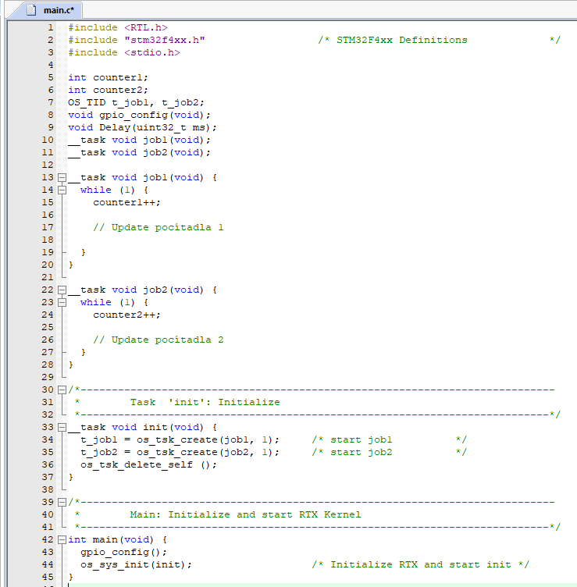
Střední průmyslová škola elektrotechnická Havířov | Třída: 4.B | 1. Zadání - měření intenzity světla |  |  | 3. Program
 |  | • | Seznamte se s real time ovládáním procesů, pomocí sledování 2 nesouběžně běžících čítačů
 | Skupina: 1

Název úlohy: | Zpráva číslo: 1 | 2. Teoretický rozbor
Seznámení s RTOS |  | • | RTOS (Real-Time Operating Systém):
 | Den: 13.12.2020 |  | Opeační systém v reálném čase
 |  |  | Procesor pracuje podle strategie Round-Robin, díky tomu, je náš program rozdělen na jednotliví tasky

 |  |  | Tento systém rychle přepína mezi tasky, díky čemu jsme schopni ovládát více funkcí najednou bez menšího zastavení programu

 |  | • | Round-Robin
 |  |  | Plánovací algoritmus, který v operačním systému rozhoduje, který task bude následovat a celkově mu přiřazen processor

 |  | 3. Založení projektu
 |  | • | Založíme projekt klasickým zpusobem a naincludujeme do něj příslušné knihovny, se kterými budeme pracovat

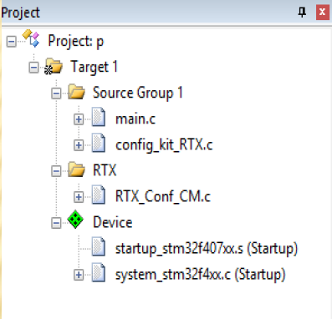
 |  | • | Frekvenci nastavíme na 8MHz.
 |  | • | Tak samo musíme nastavit Debuger na ST-Link a povolit trace mode. Tentokrát na 168MHz

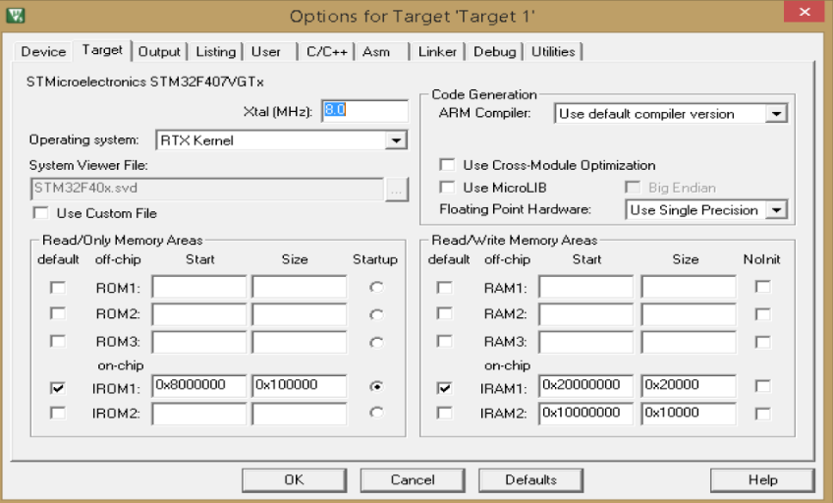

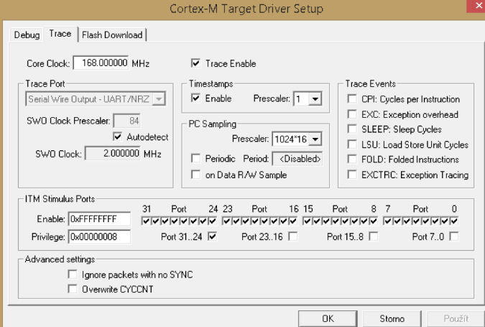

 |  |  |  |  | 4. Zhodnocení
 |  |  |  |  | • | Jednoduše jsem se seznámil s prostředím. Jeho funkcema a použitím RTX.
 |  |  |  |  | • | Program je celkově jednoduchý, ale slouží dostačujic na naučení.

 |  | • | Nastavení správného RTX tasku: Klikneme na knihovnu RTX pravým a vstoupíme do setup wizardu.

 |  |  | • | Nastavíme počet běžících tasku na 4
 |  |  | • | Nastavíme Timer tick na 100
 | Jméno učitele: |  | • | Zaškrtneme round robin
 | Ing. Božena Ralbovská | • | Na grafu vidíme střídání tasku, kterou jsem si zobrazili debugerem
 | Jméno: | • | Funkce: | os_sys_init() – zapnutí RTOS
 | Pavel Mikula |  |  | os_tsk_create() – vytvoření tasku
 | Známka: |  |  | os_tsk_delete_self() – smazání tasku

ARM - Stopky
Střední průmyslová škola elektrotechnická Havířov | Třída: 4.B | 1. Zadání - měření intenzity světla |  | 4. Zhodnocení
 |  | • | Pomocí dvou tasků realizujte stopky. | • | Díky funkci RTOS, jsme úspěšně vytvořil program na realizaci stopek podle zadání
 | Skupina: 1 | • | Pomocí úživatelského tlačítka stopky uloží mezičas. | • | Pomocí zmáčknutí user tlačítka dojde k uložení mezičasu na dolní řádek displeje.
 |  |  |  | • | Tlačítko reset, restartuje počitadlo stopek.
Název úlohy: | Zpráva číslo: 2 | 2. Teoretický rozbor |  | • | Stopky beží do non-stop od spuštění.
Stopky |  | • | RTOS (Real-Time Operating Systém):
 | Den: 13.12.2020 |  | Opeační systém v reálném čase
 |  |  | Procesor pracuje podle strategie Round-Robin, díky tomu, je náš program rozdělen na jednotliví tasky

 |  |  | Tento systém rychle přepína mezi tasky, díky čemu jsme schopni ovládát více funkcí najednou bez menšího zastavení programu

 |  | • | Round-Robin
 |  |  | Plánovací algoritmus, který v operačním systému rozhoduje, který task bude následovat a celkově mu přiřazen processor

 |  | 3. Program
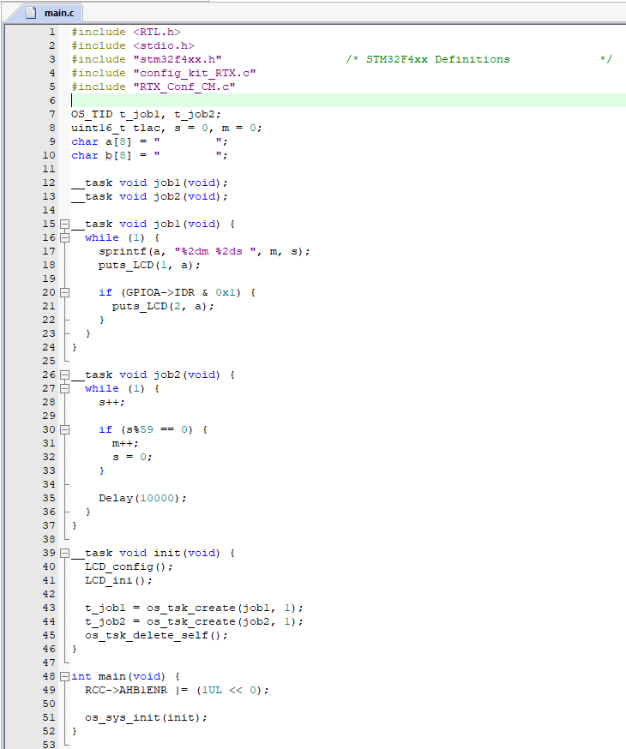

 | Jméno učitele:
 | Ing. Božena Ralbovská
 | Jméno:
 | Pavel Mikula
 | Známka:

ARM - Luxmetr
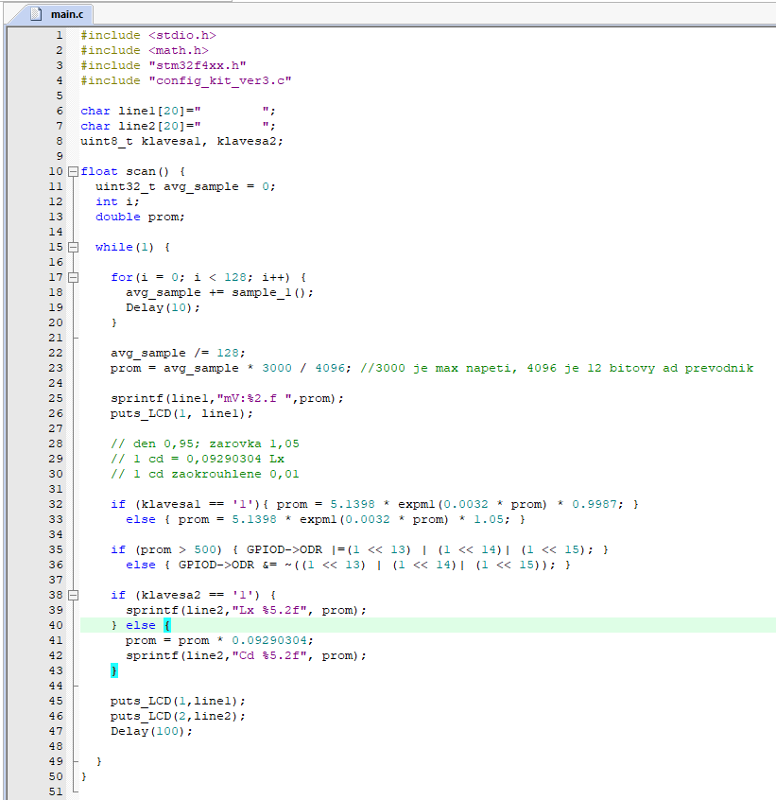
Střední průmyslová škola elektrotechnická Havířov |  | Třída: 4.B | 1. Zadání - měření intenzity světla |  |  | 4. Program
 |  |  | • | Napiště program pro STM32F4 v jazyce C, který průběžně zobrazuje na LCD napětí na vstupu A/D převodníku napojeneého na dělič s foto odporem.
 |  | Skupina: 1
 |  |  | • | Pro vyšší přesnost scanujte 128 krát s preiodou 1ms (Fs=1kHz)
Název úlohy: |  | Zpráva číslo: 3 | • | A/D převodník je 12 bit s rozsahem 0 až 3V
Luxmetr |  |  | • | Program využijte pro kalibraci čidla v Lx nejméně v 6-ti bodech. Použijte lampu se žárovkou v intervalu 10 - 1800 Lx.
 |  | Den: 9.12.2020
 |  |  | • | Kalibrační funkci vypočítejte v Excelu s odchylkou lepší než 0,97.
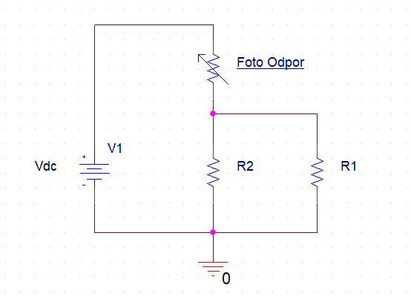
 |  |  | • | Pomocí menu volíme na klávesnici jednoty, luxy nebo candelu a zdroje světla žárovka nebo sluneční světlo.

 |  |  | • | Dle ČSN 12464 jsou definovaná min. osvětlení. Aktivuje LED PE 13, 14, 15 po překročení osvětlení pro daný prostor. (tabule ve škole - 500Lx, prodejní prostory - 300Lx, demontážní stul v přednáškovém sále - 750Lx).

 |  |  | 2. Teoretický rozbor
 |  |  | • | Lux (lx) je fotometrická jednotka intenzity osvětlení.
 |  |  |  | Jedná se o osvětlení způsobené světelným tokem jednoho lumenu dopadajícím na plochu jednoho metru čtverečního.

 |  |  | • | Lumen (lm) je hlavní jednotkou světelného toku.
 |  |  |  | Lumen je jednou z odvozených jednotek soustavy SI. Je definován jako světelný tok vyzařovaný do prostorového úhlu 1 steradiánu bodovým zdrojem, jehož svítivost je ve všech směrech 1 kandela.

 |  |  | • | Kandela (cd) je jednotka svítivosti.
 |  |  |  | Je jednou ze sedmi základních jednotek soustavy SI.
 |  |  | • | Luxmetr je měřicí přístroj k měření osvětlenosti.
 |  |  |  | Luxmetry se skládají z přijímače s fotočlánkem a z měřicího a vyhodnocovacího systému. Konstrukce luxmetrů bývá různá a souvisí s metodou měření fotoproudu a principem samotného fotočlánku. Obvykle je měřen fotoproud vhodným obvodem s operačním zesilovačem.

$$lx=\frac{cd}{m^{2}}$$
$$cd=lx ∗m^{2}$$
 |  |  |  | Převody:
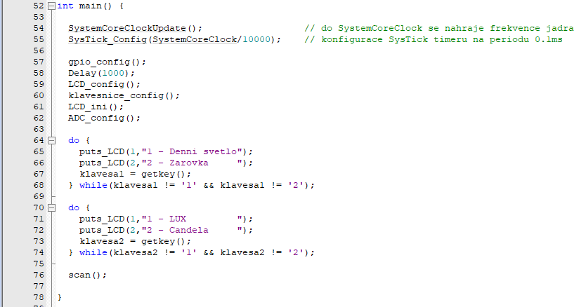

 |  |  | 3. Výpočet

 |  |  |  | mV | Lx
 |  |  |  | 209 | 9
 |  |  |  | 383 | 17
 |  |  |  | 549 | 28
 |  |  |  | 684 | 46
 |  |  |  | 744 | 60
 |  |  |  | 801 | 71
 |  |  |  | 884 | 95
 |  | Jméno učitele: |  | 1016 | 180
 |  | Ing. Božena Ralbovská |  | 1283 | 306
 |  | Jméno: |  | 1484 | 491
 |  | Pavel Mikula
 |  | Známka:

5. Zhodnocení
• | Díky fotorezistoru na desce jsem si byl schopný naprogramovat Luxmetr.
• | Luxmetr jsem úspěšně nakalibroval pomocí tabulky v Excelu.
 | Bohužel můžeme při měření nazariz na drobné odychylky, ty jsou pro nás ale zanedbatelné. Nejedná se o špičkový luxmetr.

• | Luxmetr jsem otestoval pomocí stolní lampy a redukoval jsem intenzitu světla, mířenou na psůbící fotoodpor.

• | Rozsvícení dio jsem provedl po překročení 500 Lx

ARM - Zámek
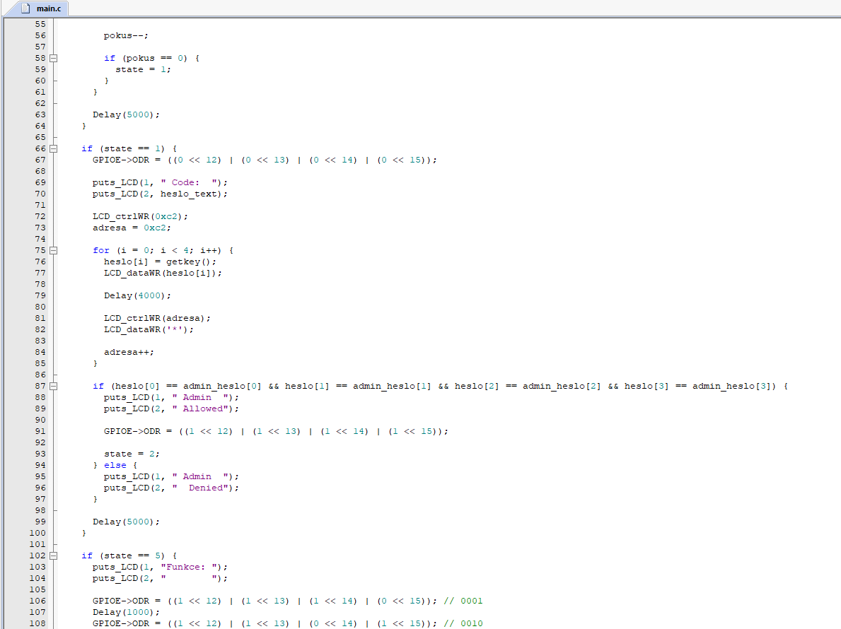
Střední průmyslová škola elektrotechnická Havířov |  | Třída: 4.B | 1. Zadání - měření intenzity světla |  | 3. Program (Část 2.)
 |  |  | • | Vstupní kód snímejte z klávesnice a kód zobrazte na LCD displeji.
 |  | Skupina: 1 | • | Vstupní kombinaci na 1s zobrazte na LCD displeji a pak nahraďte znakem ‘*‘.
 |  |  | • | Při stisku správné kombinace kláves (1 2 3 4 ) zobrazte na LCD displeji text vstupte. Byla-li stlačena jiná kombinace, zobrazte chyba.
Název úlohy: |  | Zpráva číslo: 4
Kódový zámek |  |  | • | Při trojnásobně špatné volbě zobrazte na LCD displeji alarm (i zvukově) a zablokujte další zadávání čísel.
 |  | Den: 13.12.2020
 |  |  | • | Upravte program tak, aby kód po otevření zámku byl možno měnit.
 |  |  | • | Po zadání servisního kódu, umožněte přepsat otevírací kód svým kódem. Při neznalosti servisního kódu není možno změnit otevírací kód. Servisní kód (3 2 1) .

 |  |  | 2. Teoretický rozbor
 |  |  | • | RTOS (Real-Time Operating Systém):
 |  |  |  | Opeační systém v reálném čase
 |  |  |  | Procesor pracuje podle strategie Round-Robin, díky tomu, je náš program rozdělen na jednotliví tasky

 |  |  |  | Tento systém rychle přepína mezi tasky, díky čemu jsme schopni ovládát více funkcí najednou bez menšího zastavení programu

 |  |  | • | Round-Robin
 |  |  |  | Plánovací algoritmus, který v operačním systému rozhoduje, který task bude následovat a celkově mu přiřazen processor

 |  |  | 3. Program (Část 1.)
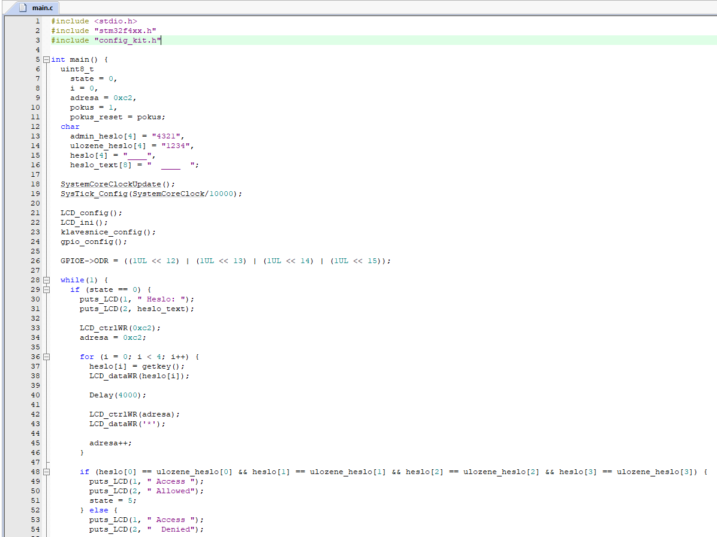
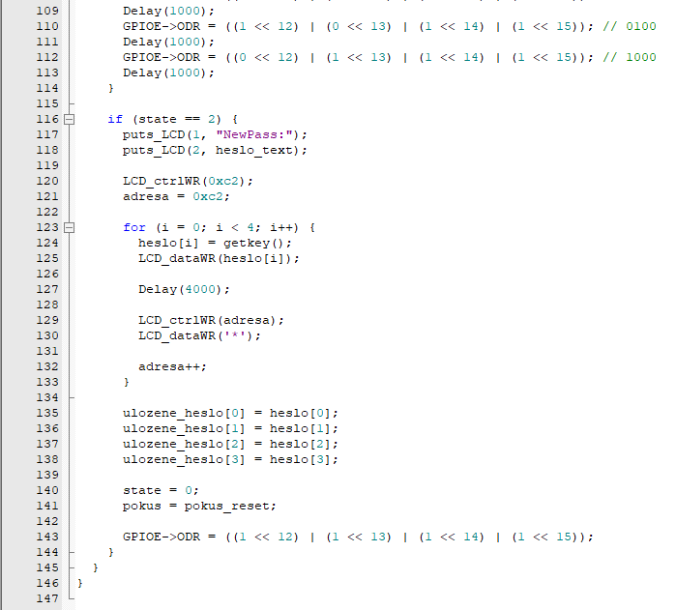

 |  | Jméno učitele:
 |  | Ing. Božena Ralbovská
 |  | Jméno:
 |  | Pavel Mikula
 |  | Známka:

4. Zhodnocení
• | Díky funkci RTOS, jsme úspěšně vytvořil program podle zadání
• | Po stisknutí user tlačítka se na dolní část vloží čas zmáčknutí
• | Pokud dojde k chybnému zadání pinu 3x, dojde k alarmu a je potřeba zadat servisní kod, po zadání servisního kódu lze změnit heslo

VHDL - Zámek
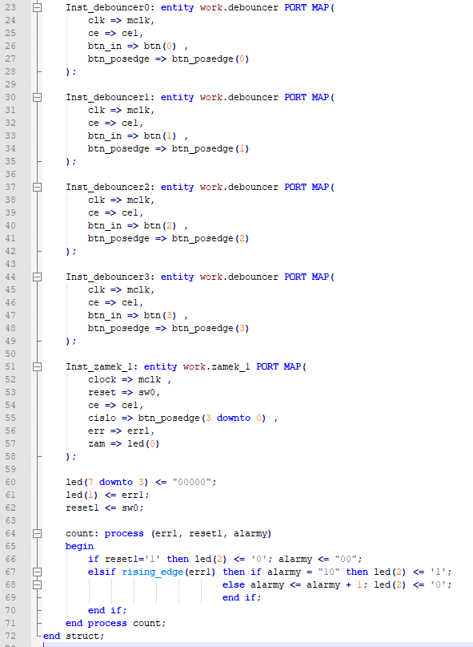
Střední průmyslová škola elektrotechnická Havířov | Třída: 4.B | 1. Zadání - měření intenzity světla |  | 3. Program (Část 2.)
 |  | • | Pomocí FPGA obvodu Spartan 3E firmy Xillinx realizujte automat pro řízení elektronického zámku.
 | Skupina: 1
 |  | • | Zadáním čísel 4,1,2,8 se zámek otevře.
Název úlohy: | Zpráva číslo: 3 | • | Po třetí chybě se aktivuje alarm.
Zámek - VHDL |  | • | Chybu při zadávání signalizuje LED dioda.
 | Den: 14.3.2021 | • | Tlačítko reset ukončí alarm a zamkne zámek a uvede automat do počátečního stavu.

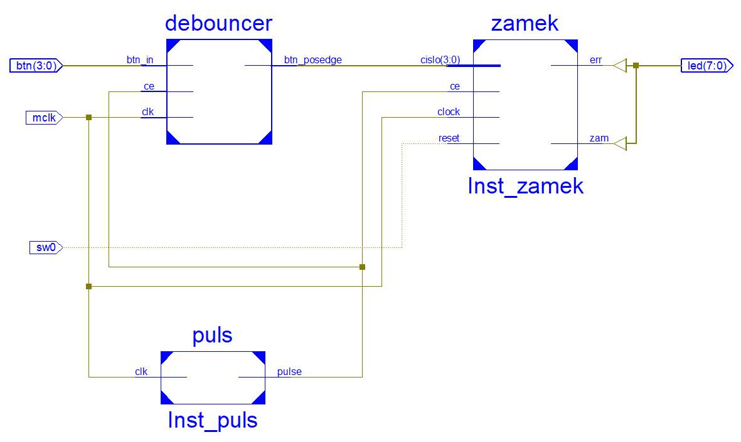
 |  | • | Čísla nastavujte tlačítky, nulování pomocí přepínače.
 |  | • | Ošetřete zákmity tlačítek proti několikanásobnému zadání čísla.

 |  | 2. Teoretický rozbor
 |  | • | Spartan
 |  |  | Je programovatelné hradlové pole, jedná se o typ integrovaného obvodu).
 |  |  | Jedná se účelově pogramovatelné zařízení, pracuje pomocí instrukcí uložených v pamětí. Přijatá data zpracovává a posílá na výstupy.

 |  | • | VHDL
 |  |  | Jedná se o programovací jazyk. Používá se pro návrh simulací digitálních integrovaných obvodů.

 |  |  | Například programovatelných hradlových polí nebo různých zákaznických obvodů.
 |  |  | Umožňuje návrh jak logických, tak i sekvenčních struktur.

 |  | 3. Program (Část 1.)
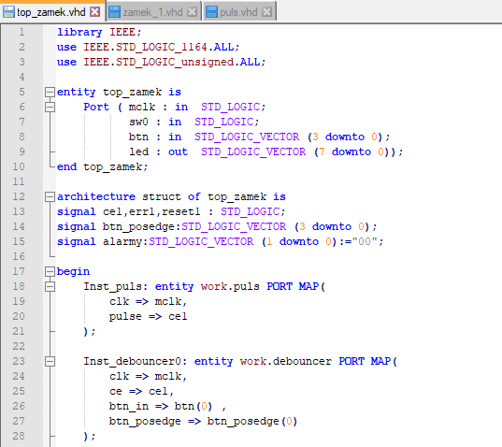

 | Jméno učitele:
 | Ing. Božena Ralbovská
 | Jméno:
 | Pavel Mikula
 | Známka:

3. Program (Část 3.) |  | 3. Program (Část 4.) |  | 3. Program (Část 5.) - Piny
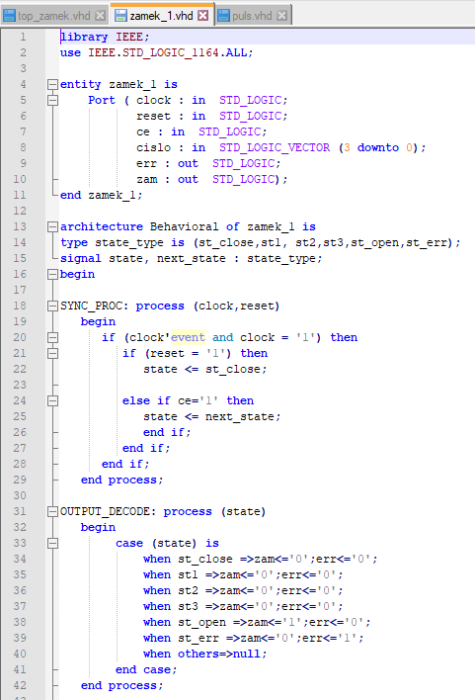
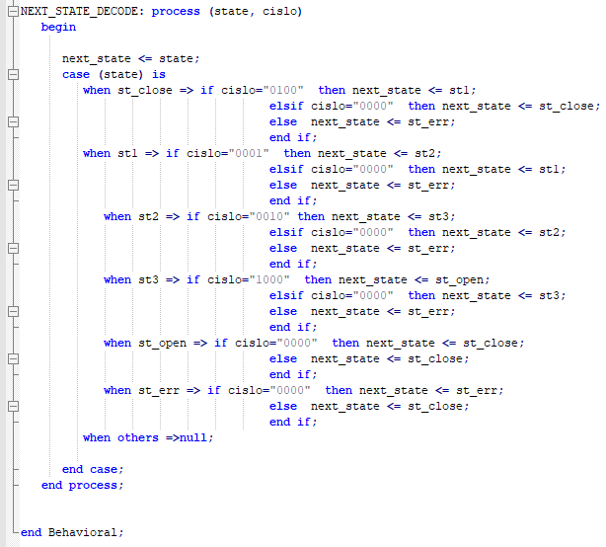
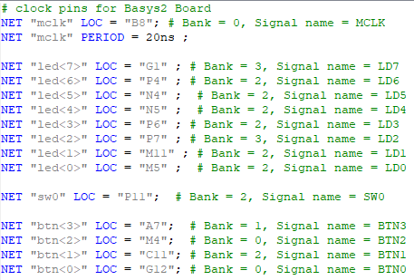

 |  |  |  | 4. Simulace

 |  |  |  | Sim

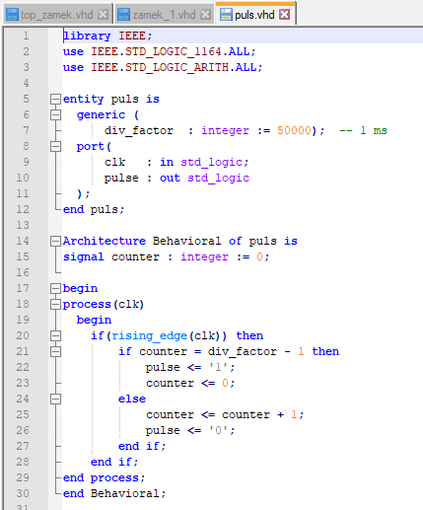

 |  |  |  | Sim Top
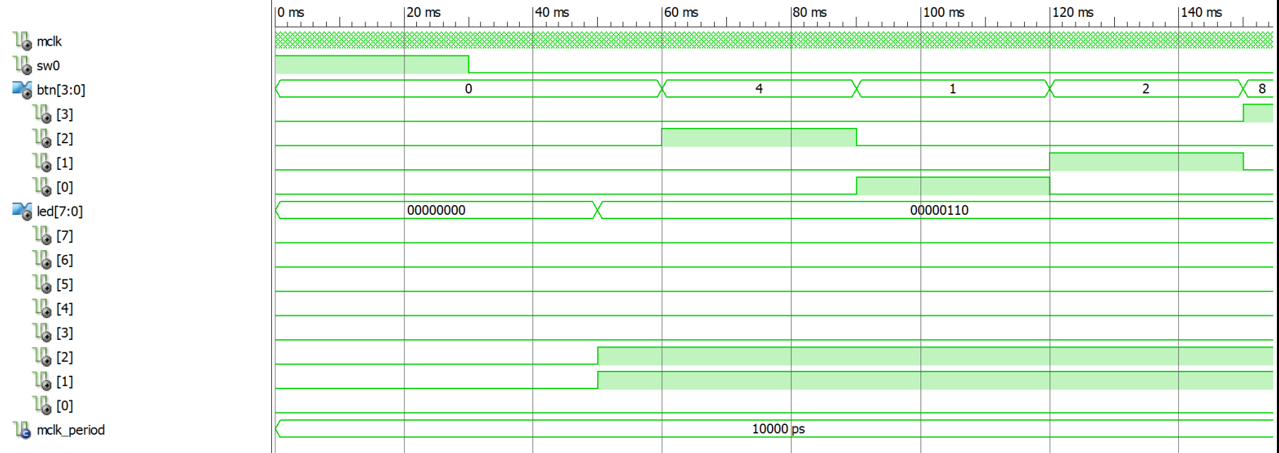

 |  |  |  | 5. Zhodnocení
 |  |  |  | • | Program funguje podle zadání. Testovaní proběhlo pomocí simulace.
 |  |  |  | • | Všechno hodnoty jsou nastavené permanentně a nelze je měnit.
 |  |  |  | • | Jediný problém mi dělalo testování funkčnosti, z důvodu nedostupnosti spartana.

VHDL - PosReg
Střední průmyslová škola elektrotechnická Havířov | Třída: 4.B | 1. Zadání |  | 4. Simulace
 |  | • | Pomocí FPGA obvodu Spartan 3E firmy Xilinx realizujte automat pro řízení kruhového registru
 | Skupina: 1 |  |  | Sim
 |  | • | Vzorek dat pro kruhový registr nastavte na osmi přepínačích
Název úlohy: | Zpráva číslo: 1 | • | Po třetí chybě se aktivuje alarm.
Posuvný registr - VHDL |  | • | Prvním tlačítkem načtěte nový vzorek dat
 | Den: 15.1.2021 | • | Obsah registru zobrazte pomocí LED diod
 |  | • | Druhé tlačítko přepíná směr rotace.
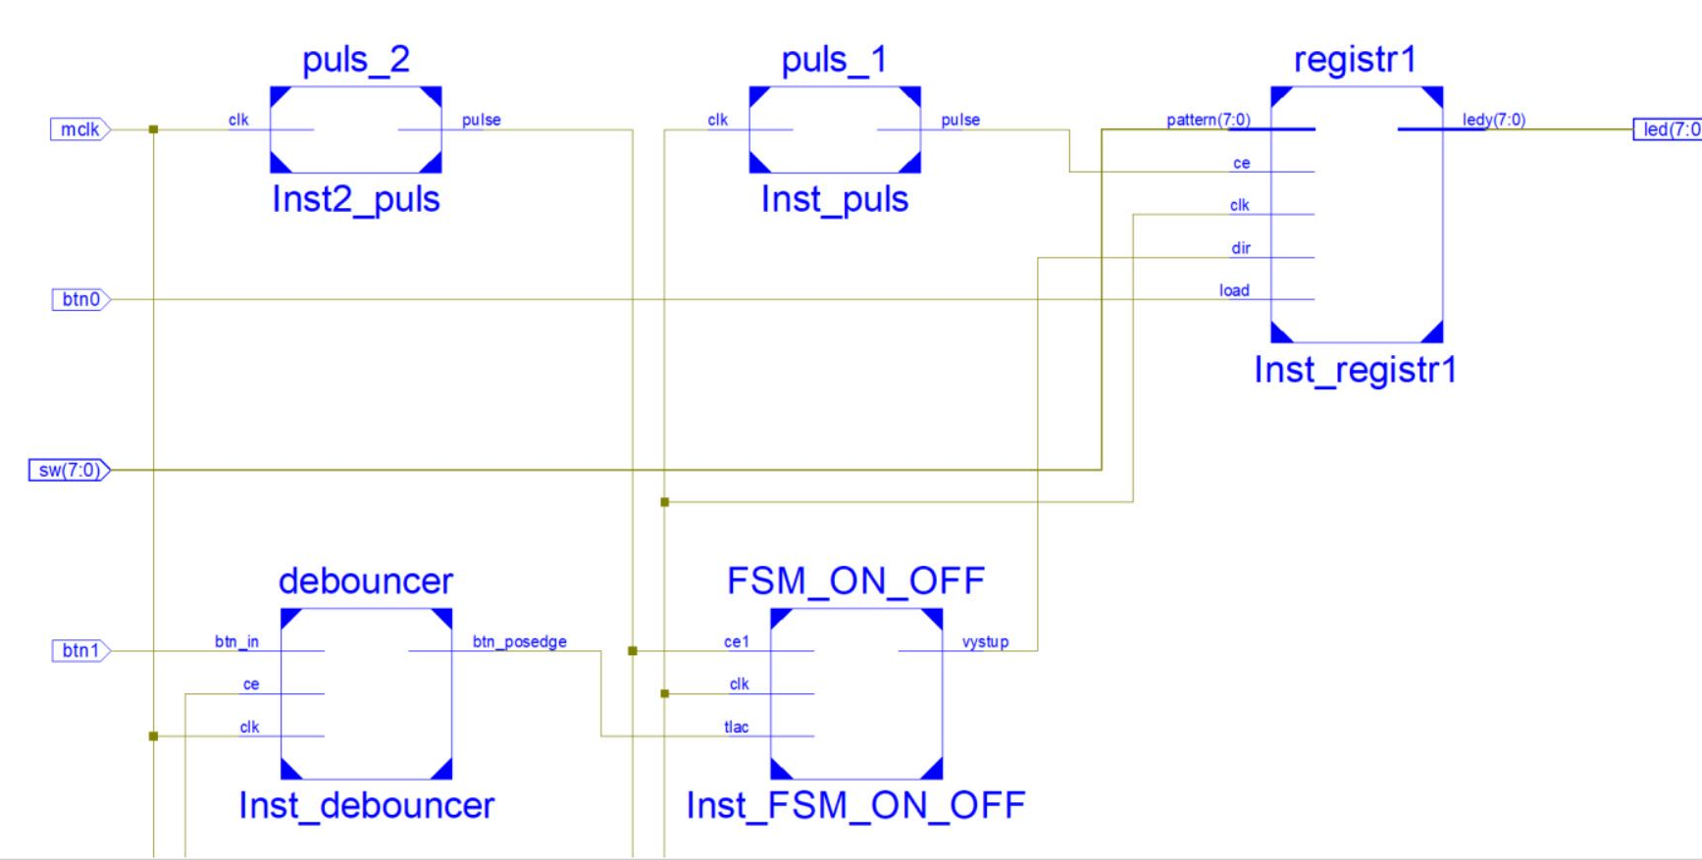
 |  | 2. Teoretický rozbor
 |  | • | Spartan
 |  |  | Je programovatelné hradlové pole, jedná se o typ integrovaného obvodu). | 5. Zhodnocení
 |  |  | Jedná se účelově pogramovatelné zařízení, pracuje pomocí instrukcí uložených v pamětí. Přijatá data zpracovává a posílá na výstupy. | • | Program funguje podle zadání. Testovaní proběhlo pomocí simulace.
 |  |  |  | • | Vzorky se nám povedlo uložit do patternu a pole vložit na ledky
 |  | • | VHDL | • | Program rotoval správně pomoci "ror" a "rol"
 |  |  | Jedná se o programovací jazyk. Používá se pro návrh simulací digitálních integrovaných obvodů.

 |  |  | Například programovatelných hradlových polí nebo různých zákaznických obvodů.
 |  |  | Umožňuje návrh jak logických, tak i sekvenčních struktur.

 |  | 3. Program
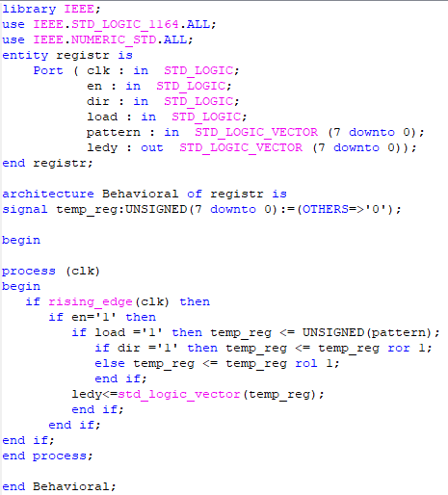

 | Jméno učitele:
 | Ing. Božena Ralbovská
 | Jméno:
 | Pavel Mikula
 | Známka:

VHDL - Zvuk
Střední průmyslová škola elektrotechnická Havířov | Třída: 4.B | 1. Zadání |  | 4. Analogový zápis sinusu
 |  | Realizujte záznam zvuku:
 | Skupina: 1 |  | a) Zvuk snímáme MEMS mikrofonem (MP45DT02), používá PDM protokol
 |  |  | b) Vzorky PDM uložte do pole sample_mic[N]
Název úlohy: | Zpráva číslo: 4 |  | c) Pro převod do PCM použijte knihovnu libPDMFilter_Keil.lib
Zvuk - VHDL |  |  | d) Vzorky PCM zvuku uložte do pole sample_zvuk[N>>3]
 | Den: 28.2.2021 |  | e) Rozblikejte LED diody během vzorkování zvuku | Záznam komorního „a“ během samplovaní pomocí 12-bitového D/A převodníku.
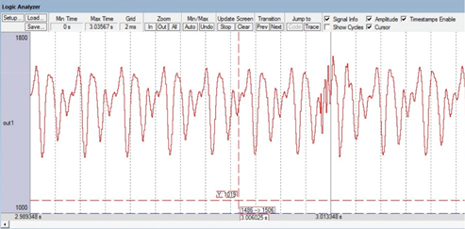
 |  |  | f) Vzorky pošlete sériovým kanálem do PC a zobrazujte v Excel
 |  | Zdrojem zvuku je
 |  |  | a) Ladička nebo Repro napájené NF generátorem
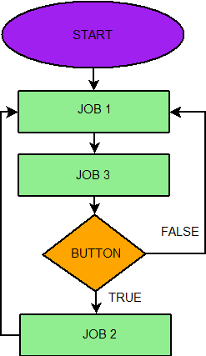
 |  |  | b) Zvonek
 |  |  | c) Mluvená řeč

 |  | 2. Nastavení projektu
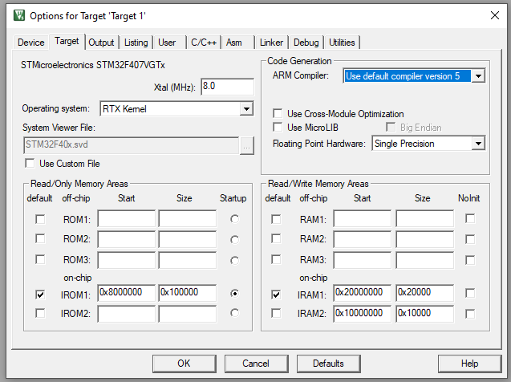

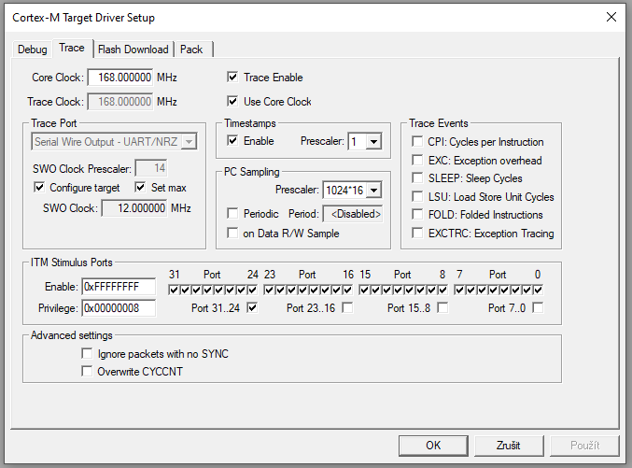

 |  |  |  | Proběhne decimace vstupu z mikrofonu s faktorem 64

 |  |  |  | Vstupem z digitálního filtru je 16-bitová hodnota v rozsahu [-32768,32767] pro referenční zesílení 0 dB
 |  | 3. Teoretický rozbor
 |  | • | LCD Displej | Úroveň signálu [dB] = 20*log(signal_PCM / 32768)
 |  |  | Jedná se o dvouřádková display s max 8 znaky na jednom řádku.
 |  |  | Má možnost nastavovat hodnotu jasu | Graf z maěřených hodnot v programu PuTTY
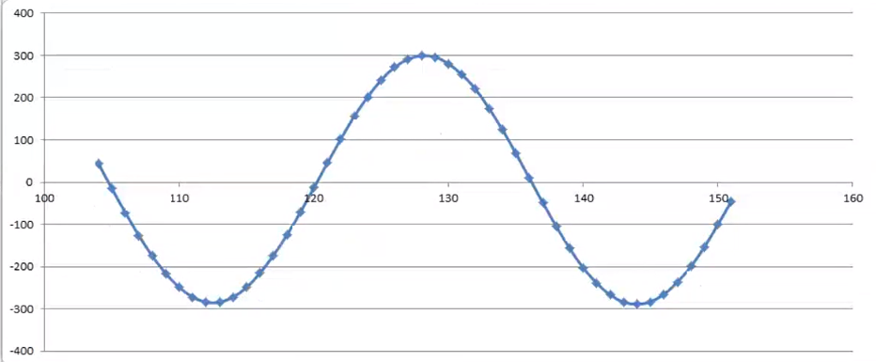
 |  |  | Komunikuje pomocí 4bitů
 |  | • | LED
 |  |  | Umístěné na portu E v rozmezí 12stého až 15stého pinu
 |  |  | LED se rozsvítí při logické ‚0‘
 |  | • | Button
 |  |  | Umístěn na portu A
 |  | • | Button
 |  |  | Operační systém reálného času
 |  |  | Rozdělí programy na jednotlivé tasky
 | Jméno učitele: |  | Typ operačního systému, který poskytuje možnost reagovat na události v reálném čase.
 | Ing. Božena Ralbovská | • | Mikrofon
 | Jméno: |  | Řízen clockem a napájen 3V
 | Pavel Mikula | • | Keil
 | Známka: |  | Programovací software, který funguje pomocí jazyka C
 |  |  | Slouží pro práci s ARM

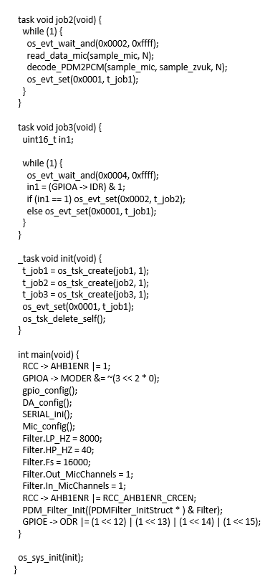
5. Funkce RTX |  | 6. Program (Část 2.) |  | 7. Popis programu
os_tsk_create(); = Vytvoří task |  |  |  | Stisknutím tlačítka, o které se stará job3 spustíme nahrávaní zvuku.
os_evt_set(); = Nastaví vlajky |  |  |  | Zvuk se poté nahraje a uloží do bufferu. O uložení se stará job2, který nahrává zvuk a převádí jej n PCM vzorky.
os_evt_wait_send(); = Čekání na vlajky |  |  |  | Vygenerujeme sinusový signál, tím, že job1 bude číst indexy z kruhového bufferu od indexu 0 až po jeho konec.
os_tsk_delete_self(); = Smaže task |  |  |  | Joby si mezi sebou předávají role, tak aby správně fungovaly

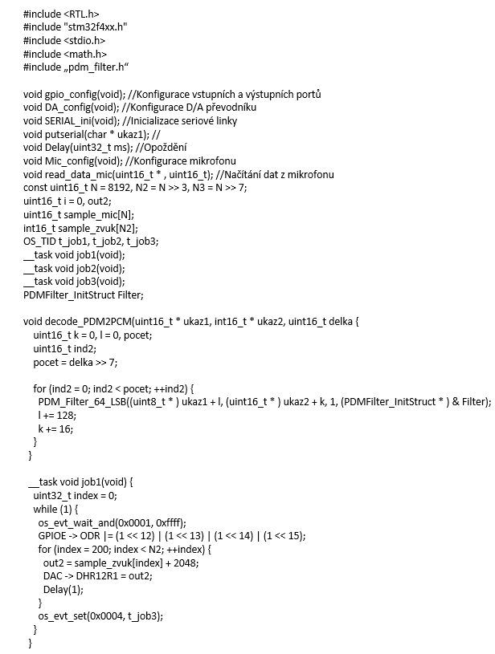
6. Program (Část 1.) |  |  |  | 6. Zhodnocení
 |  |  |  | Nejdůležitějším krokem je správné nastavení projektu.
 |  |  |  | Nesmíme zapomínat na změnu systému na RTX a nastavit příslušnou frekvenci.
 |  |  |  | Z důvodu nemožnosti tento program otestovat, musím spoléhat na jeho funkčnost a data získat z poskytnutého záznamu.

VHDL - Garáž
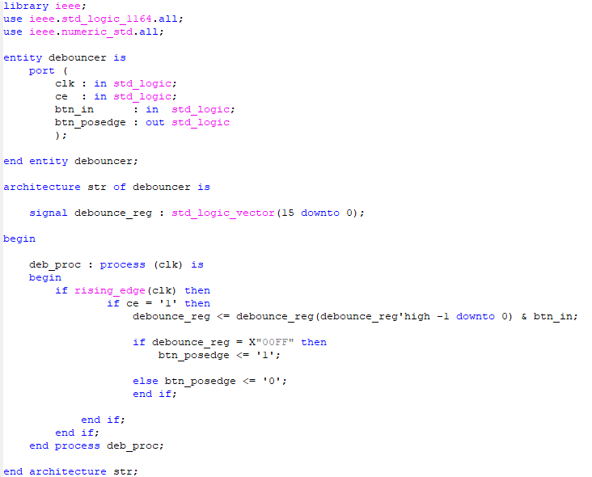
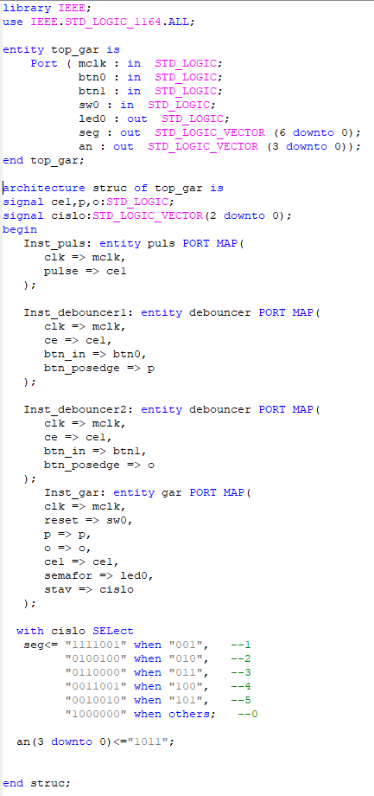
Střední průmyslová škola elektrotechnická Havířov | Třída: 4.B | 1. Zadání |  | 4. Program (Část 1.)
 |  | • | Pomocí FPGA obvodu Spartan 3E firmy Xilinx realizujte automat pro řízení chodu garáže pro 5 automobilů.
 | Skupina: 1
 |  | • | Automat bude signalizovat stavy volno a obsazeno podle přijíždějících a odjíždějících aut.
Název úlohy: | Zpráva číslo: 2
Garáž - VHDL |  | • | Příjezd a odjezd nastavujte tlačítky, nulování pomocí přepínače, počet aut zobrazujte na sedmi segmentovým displeji. Ošetřete zákmity tlačítek proti chybnému počítání aut.
 | Den: 28.2.2021

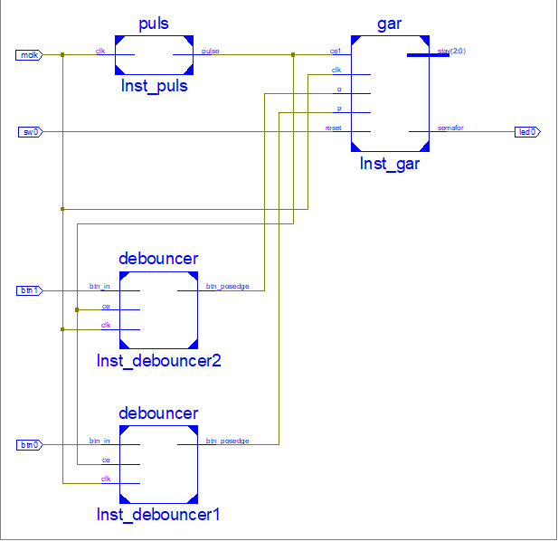
 |  | 2. Teoretický rozbor
 |  | • | Spartan
 |  |  | Je programovatelné hradlové pole, jedná se o typ integrovaného obvodu).
 |  |  | Jedná se účelově pogramovatelné zařízení, pracuje pomocí instrukcí uložených v pamětí. Přijatá data zpracovává a posílá na výstupy.

 |  | • | VHDL
 |  |  | Jedná se o programovací jazyk. Používá se pro návrh simulací digitálních integrovaných obvodů.

 |  |  | Například programovatelných hradlových polí nebo různých zákaznických obvodů.
 |  |  | Umožňuje návrh jak logických, tak i sekvenčních struktur.
 |  | • | Moorův automat
 |  |  | Je automat je jednoduché zařízení s konečným počtem vnitřních stavů, mezi kterými se přechází na základě vstupních symbolů.

 |  |  | Každý vnitřní stav má definovaný právě jednu hodnotu na výstupu.
 |  |  | Automat musí mít dále definovaný výchozí vnitřní stav, ve kterém se nachází před zadáním prvního vstupního symbolu a pravidla pro přechody mezi jednotlivými stavy.

 |  | 3. Piny

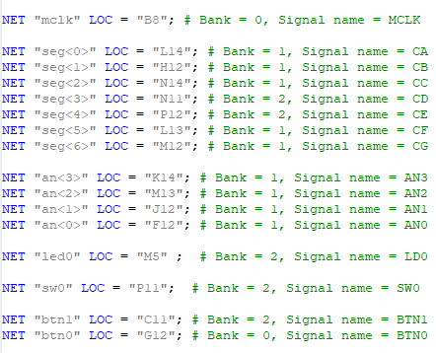

 | Jméno učitele:
 | Ing. Božena Ralbovská
 | Jméno:
 | Pavel Mikula
 | Známka:

4. Program (Část 2.) |  | 4. Program (Část 3.) |  | 5. Průběh
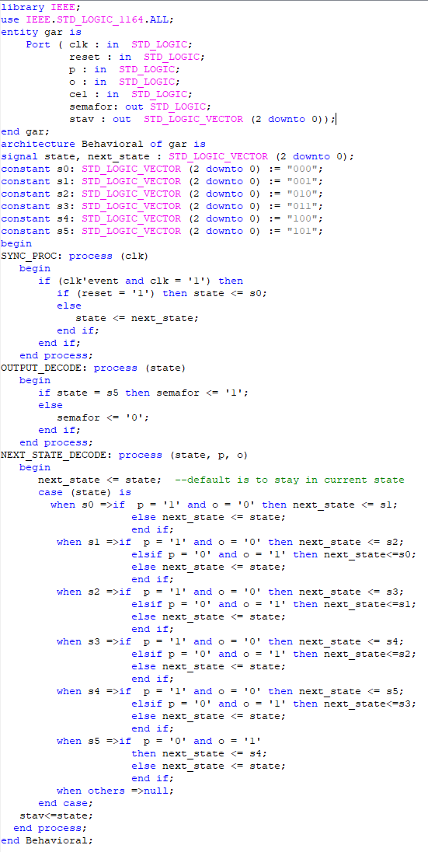
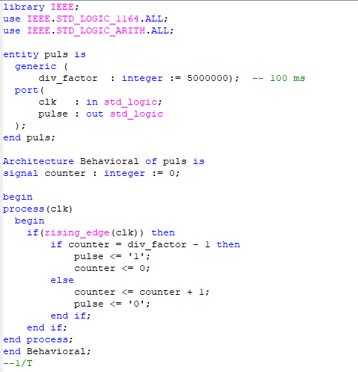

 |  |  |  | 6. Zhodnocení
 |  |  |  | Nejdůležitějším krokem je správné nastavení projektu.
 |  |  |  | Program nakonec fungoval správně.

